Sheet1
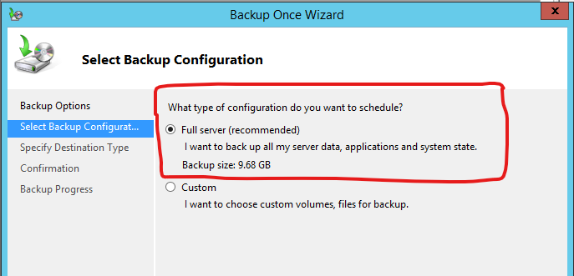
Dự đoán kết quả: |  |  |  |  |  |  |  |  |  |  |  |  |  |  | Backup Faster thì Backup phần thay đổi.
 |  |  | Test thử với Backup Normal.
 |  |  | Backup Normal thì nó phải tăng gấp đôi dung lượng
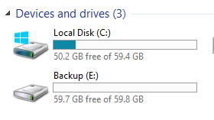
 |  |  |  |  |  |  |  |  |  |  |  |  |  | Test thử với Backup Normal.
 |  |  |  |  |  |  |  |  |  |  |  |  |  | Backup Normal thì nó phải tăng gấp đôi dung lượng
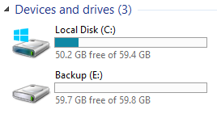

 |  | Backup Full 3 lần. |  |  | dung lượng ổ E sau Backup dự đoán: |  |  |  | 29.04
 |  |  |  |  |  |  |  | 29.04
 |  |  |  |  |  |  |  |  |  |  |  |  | Backup Faster 3 lần.

Thời gian | Dung lượng cần Backup. | Backup |  |  |  | Data |  |  |  |  | Thời gian | Dung lượng cần Backup. |  |  |  | Backup | Data
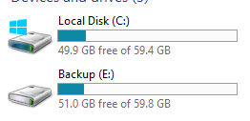
t1 |  |  |  |  |  |  |  |  |  |  | t1


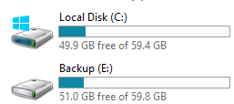
 |  | Dung lượng Backup |  | 9.68 |  |  | 8.8
 |  |  |  |  |  |  |  |  |  |  |  |  |  |  |  |  | DataBackup: |  | 8.8
t2

 |  |  |  |  |  |  |  |  |  |  | t2

 |  | Dung lượng Backup |  | 8GB

 |  |  |  |  |  |  | 8.9 |  |  |  |  |  |  |  |  |  |  |  | 8.8
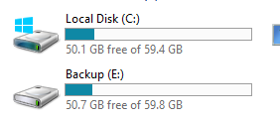
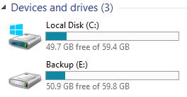

t3 | Không đúng logic cho lắm |  |  |  |  |  |  |  |  |  | t3

 |  | Dung lượng Backup: |  |  |  | 30.76 | 9.1
 |  |  |  |  |  |  |  |  |  |  |  |  |  |  |  |  |  | 8.9 | 59.8-50.9
 |  |  |  |  |  |  |  |  |  | Nó đang bị sai logic
 |  |  |  |  |  |  |  |  |  |  |  |  |  |  |  | Không có sự khác biệt nhiều lắm giữa 2 loại Backup

Nhẩm thử với 252.
Dung lượng Full Server là 1.37 TB |  | Dung lượng ổ là 3.7 Tb


 |  |  | 699-166 | bằng | 533

 | 49.45
 |  |  |  |  | 582.45

 |  |  |  | 582*100
 |  |  |  | 58200

